Munka1
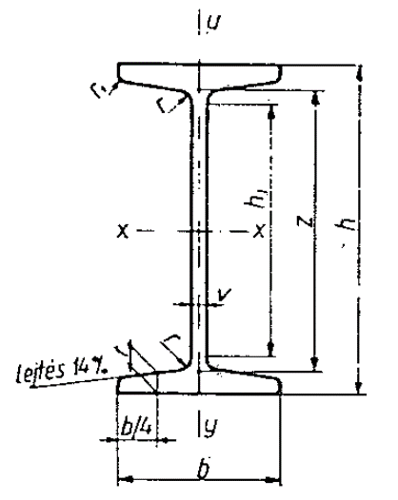

h | h1 | b | v=r | t | r1
mm

Munka2
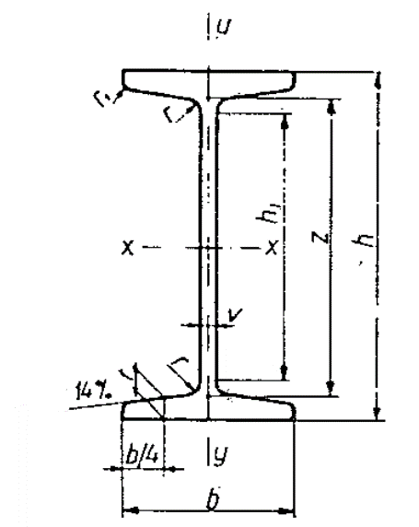

h (mm) | h1 (mm) | b (mm) | v=r (mm) | t (mm) | r1 (mm) | A (cm2) | G (kg/m) | Ix (cm4) | Kx (cm3) | ix (cm) | Sx (cm3) | z (cm)
80 | 59 | 42 | 3.9 | 5.9 | 2.3 | 7.57 | 5.94 | 77.8 | 19.3 | 3.2 | 11.4 | 6.8
100 | 76 | 50 | 4.5 | 6.8 | 2.7 | 10.6 | 8.34 | 171 | 34.2 | 4.01 | 19.9 | 8.5
120 | 92 | 58 | 5.1 | 7.7 | 3.1 | 14.2 | 11.1 | 328 | 54.7 | 4.81 | 31.8 | 10.3
140 | 109 | 66 | 5.7 | 8.6 | 3.4 | 18.2 | 14.3 | 573 | 81.9 | 5.61 | 47.7 | 12
160 | 126 | 74 | 6.3 | 9.5 | 3.8 | 22.8 | 17.9 | 935 | 117 | 6.4 | 68 | 13.7
180 | 142 | 82 | 6.9 | 10.4 | 4.1 | 27.9 | 21.9 | 1450 | 161 | 7.2 | 93.4 | 15.5
200 | 159 | 90 | 7.5 | 11.3 | 4.5 | 33.4 | 26.2 | 2140 | 214 | 8 | 125 | 17.2
220 | 176 | 98 | 8.1 | 12.2 | 4.9 | 39.5 | 31.1 | 3060 | 278 | 8.8 | 162 | 18.9
240 | 192 | 106 | 8.7 | 13.1 | 5.2 | 46.1 | 36.2 | 4250 | 354 | 9.59 | 206 | 20.6
260 | 209 | 113 | 9.4 | 14.1 | 5.6 | 53.3 | 41.9 | 5740 | 442 | 10.4 | 257 | 22.3
280 | 225 | 119 | 10.1 | 15.2 | 6.1 | 61 | 47.9 | 7590 | 542 | 11.1 | 316 | 24
300 | 242 | 125 | 10.8 | 16.2 | 6.5 | 69 | 54.2 | 9800 | 653 | 11.9 | 381 | 25.7
320 | 258 | 131 | 11.5 | 17.3 | 6.9 | 77.7 | 61 | 12510 | 782 | 12.7 | 457 | 27.4
340 | 274 | 137 | 12.2 | 18.3 | 7.3 | 86.7 | 68 | 15700 | 923 | 13.5 | 540 | 29.1
360 | 290 | 143 | 13 | 19.5 | 7.8 | 97 | 76.1 | 19610 | 1090 | 14.2 | 638 | 30.7
380 | 307 | 149 | 13.7 | 20.5 | 8.2 | 107 | 84 | 24010 | 1260 | 15 | 741 | 32.4
400 | 323 | 155 | 14.4 | 21.6 | 8.6 | 118 | 92.4 | 29210 | 1460 | 15.7 | 857 | 34.1

